README
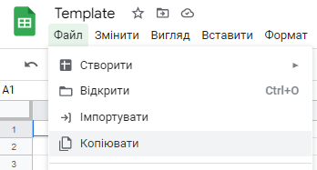
Будь ласка, не запитуйте доступ до цього документа. Цей шаблон призначений для всіх учнів і повинен залишатися порожнім.

Натисніть Файл і потім Копіювати: так ви отримаєте копію, у якій можете працювати.

AARRR
Подумай, як ще можна залучити потенційного користувача.
Якщо продукт — це Spotify з конспекту то поже так:
Відповідь:
Колаборації з популярними брендами та артистами: Співпраця з великими музикантами чи подкастами для ексклюзивного контенту. Партнерство з іншими сервісами (наприклад, Netflix, Amazon) для спільних підписок.

Припусти, як Instagram формує звичку у користувачів.
Нагородження за взаємодію: Лайки, коментарі, перегляди історій чи відео стимулюють користувачів до подальшого використання. Алгоритм показує більше контенту, який відповідає інтересам користувача, створюючи відчуття задоволення. Гейміфікація: Використання метрик на кшталт "кількість переглядів" або "нові підписники" мотивує користувачів активно працювати з контентом. Історії чи пости, які автоматично зникають, створюють відчуття терміновості (FOMO - fear of missing out). Соціальне схвалення: Користувачі отримують схвалення від підписників через лайки та коментарі, що підсилює бажання публікувати більше. Сповіщення: Постійні пуш-сповіщення про лайки, нові публікації друзів чи коментарі змушують користувача повертатися в додаток. Цикл "звички": Постійний перегляд "стрічки" чи "сторіс" формує звичку завжди перевіряти новини. Інструменти редагування фото та відео стимулюють творити більше контенту.

Вивчи сайт Adobe і скажи, коли відбувається плата за продукт Adobe Photoshop?
Відповідь:
Плата за продукт Adobe Photoshop починає зніматися після закінчення 7-денного безкоштовного пробного періоду. У день 8-го підписка стає активною, і з рахунку користувача знімається вартість плану підписки. Користувач має додаткові 14 днів після початку платного періоду (до 21 дня загалом) для скасування підписки та отримання повного повернення коштів. Ця схема дозволяє користувачам спробувати Photoshop, перш ніж починати платити за його використання. | 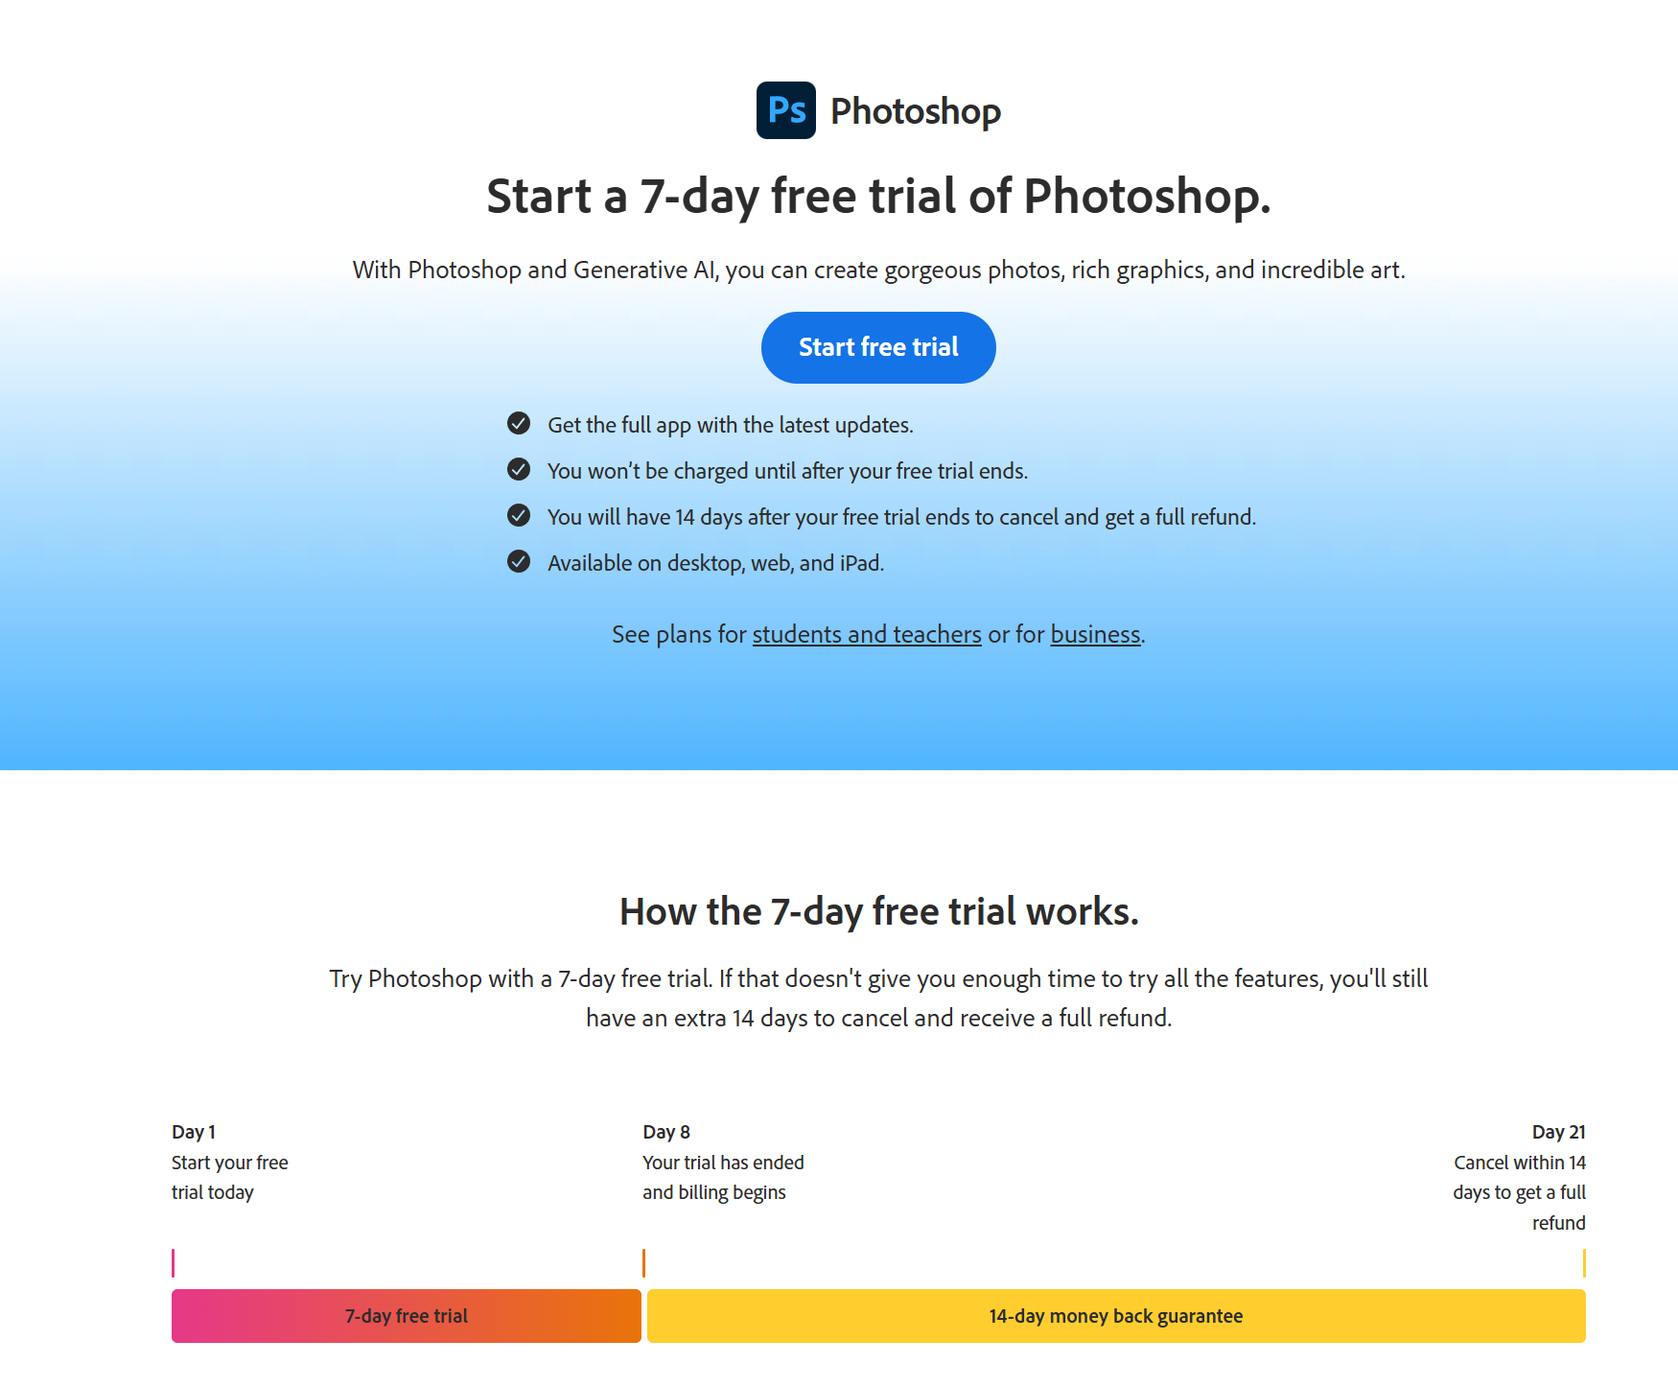

Опиши, як будується петля віральності в Instagram
Відповідь:
Новий користувач: Користувачі реєструються в Instagram для перегляду контенту, створення акаунтів або взаємодії з друзями. Запрошення: Користувачі знаходять друзів через функцію "знайти друзів" або інтеграцію з контактами, запрошують їх доєднатися. Розгалуження: Запрошені друзі створюють свої акаунти, починають використовувати Instagram і самі запрошують нових користувачів. Канал: Соціальні функції Instagram (шаринг постів, історій, посилань, тегів) мотивують запрошувати більше людей. Відгук: Частина запрошених приймає запрошення, створює акаунти та активує петлю віральності знову.

